Sheet1
加工指令表
订单编号 | PW070901 | 客户名称 | 昆山南红物联网 汤小姐
交货日期 | 2019-07-11 | 文件名称 | 配件
制作工艺 | SLA | 打磨要求 | B | 业务员 | 王飞
数量 | 6 | 克数 | 169 | 编程人员
上机机号 |  | 下机时间 |  | 处理人员
打印材料 | 透明（白色）材料

注意 事项 | 新客户 白板精打磨喷砂 全透的一定要做好

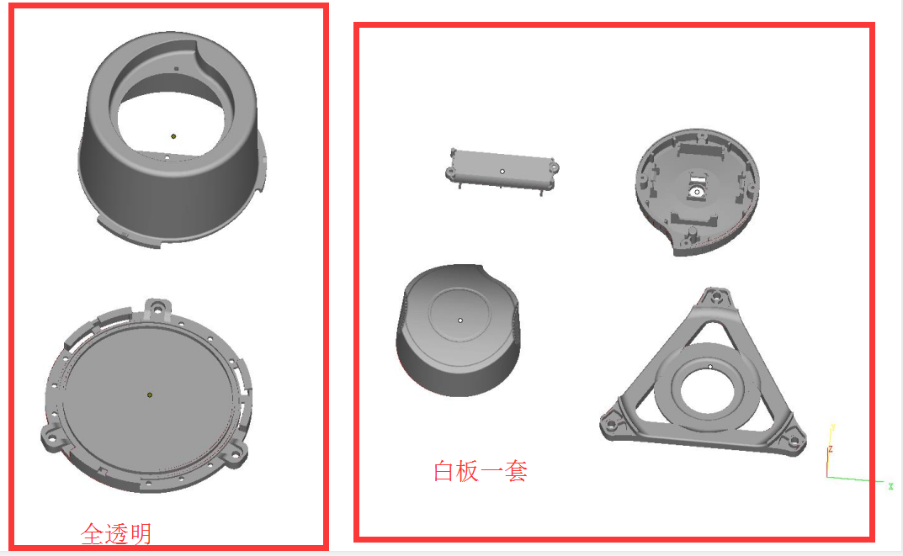

制表人： | 王飞 |  |  | 7/9/19

